2019_03_data
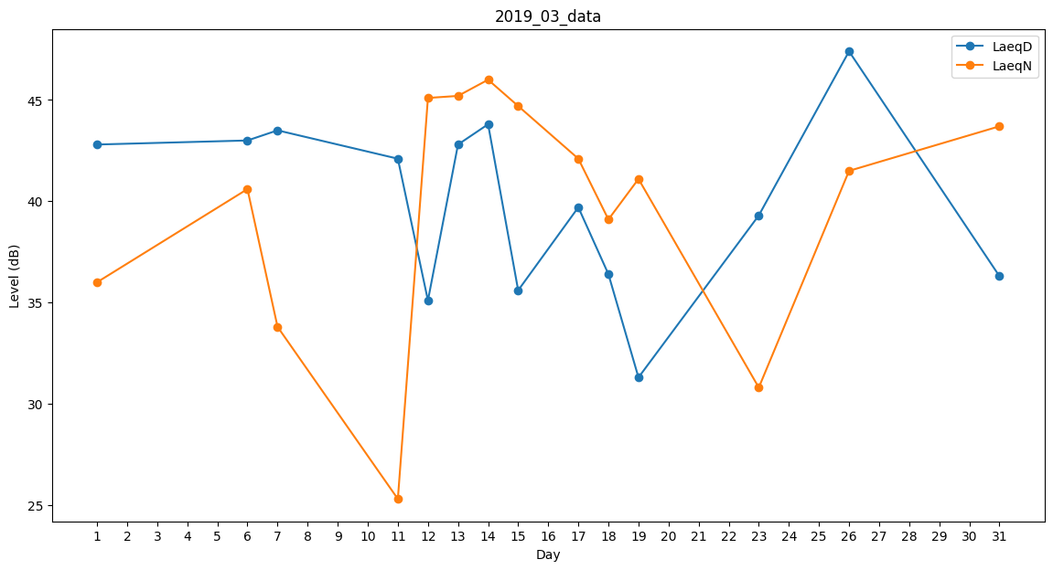
Day | LaeqD | LaeqN
1 | 42.8 | 36
2 | 0 | 25.2
3 | 0 | 0
4 | 35.1 | 0
5 | 43.4 | 0
6 | 43 | 40.6
7 | 43.5 | 33.8
8 | 46.4 | 0
9 | 43.7 | 0
10 | 0 | 31.3
11 | 42.1 | 25.3
12 | 35.1 | 45.1
13 | 42.8 | 45.2
14 | 43.8 | 46
15 | 35.6 | 44.7
16 | 50.9 | 0
17 | 39.7 | 42.1
18 | 36.4 | 39.1
19 | 31.3 | 41.1
20 | 31.3 | 0
21 | 0 | 0
22 | 26.7 | 0
23 | 39.3 | 30.8
24 | 0 | 0
25 | 34.1 | 0
26 | 47.4 | 41.5
27 | 37.1 | 0
28 | 0 | 30.2
29 | 38.3 | 0
30 | 0 | 26.5
31 | 36.3 | 43.7

